GYAK1
Pad rajzolat méretek
 | (mm-ben írd be) |  |  |  |  | Méretkód | L | W | h | d
L= |  |  | C=d+h | 0 | mm | 0402 | 1 | 0.5 | 0.35 | 0.25
W= |  |  | B=L-2d | 0 | mm | 0603 | 1.5 | 0.8 | 0.4 | 0.3
h= |  |  | D=W+0,1 | 0.1 | mm | 0805 | 2 | 1.25 | 0.5 | 0.4
d= |  |  |  |  |  | 1206 | 3.2 | 1.6 | 0.6 | 0.5
 |  |  |  |  |  | 0201 | 0.6 | 0.3

BGA tervezés
 |  |  |  |  |  |  |  | Példa
Lépések: | 1. adatok: kivezetésszám, raszterosztás, kontaktusfelület méret |  |  |  |  |  |  | 441; 1; 0,35
 | 2. kivezetésszámból a mátrix meghatározása |  |  |  |  |  |  | 441 -> 21x21
 | 3. escape route darabszám, a helyes mátrix sorában a megadottnál épp nagyobb oszlop. Ez megadja a kontaktusfelületek közötti huzalok számát. |  |  |  |  |  |  | 380 db -> 400-ba fér bele, tehát 3 vezeték

 | 4. másik táblázatban megkeresni az adatok alapján a max huzalszélességet |  |  |  |  |  |  | itt 75um
 | 5. ha belefér jó, ha nem akkor nem lehetséges
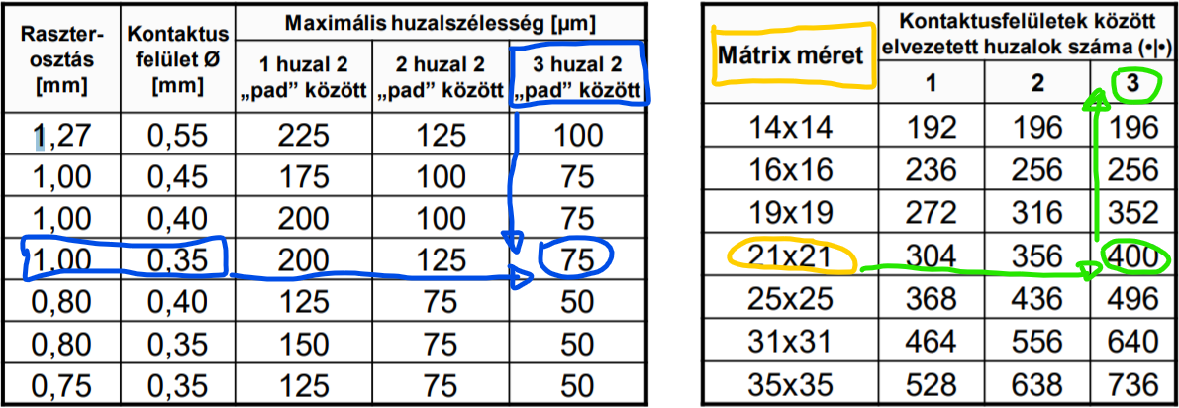

Fajlagos ellenállás, vezető ellenállás
 |  |  |  |  | (mm-ben írd be)
A verzió |  |  |  | w= |  |  | R= | #DIV/0! | Ω
 |  |  |  | L=

 |  |  |  | Ró= | 1.72E-08 | ez a gyártási standard, <-- de ha más van a feladatban írd át
 |  |  |  | h= | 0.000035

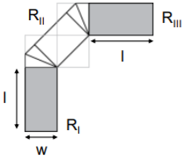
B verzió |  |  |  | w= |  |  | RI= | #DIV/0! | Ω
 |  |  |  | L= |  |  | RII= | 1.24E-03 | Ω | <--- ezt nem tudom hogy elszámoltuk óran vagy csak nem működik
 |  |  |  | (szintén mm!!) |  |  | RIII= | #DIV/0! | Ω
 |  |  |  |  |  |  | Rteljes= | #DIV/0! | Ω

Fajlagos ellenállás hőmérsékletfüggése

α(réz)= | 0.0038
Ró(réz)= | 1.72E-08

ΔT1= |  |  | Ró1= | 1.72E-08
ΔT2= |  |  | Ró2= | 1.72E-08

Skin mélység
 |  |  | frekvencia |  | Hz

 |  |  | skin mélység= |  | #DIV/0! | inch

 |  | Átváltó: | inch | µm
 |  |  |  | 0

Crossover frekvencia A verzió

 | µm | inch
h= |  | 0 |  | fc= | #DIV/0! | Hz

Crossover frekvencia B verzió

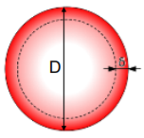

 |  |  | µm | inch
 |  | D= |  | 0

 |  | fc= | #DIV/0! | Hz

GYAK2
Furatkitöltés mértéke %-ban

Felületszerelt alkatrész: |  |  |  |  | Lépések:
 | raszter osztás: |  |  | mm | 1. szükséges fóliavastagság meghatározása |  |  |  | (ide am a legfinomabb raszterosztású kell)
 | kivezetés hossz (L): |  |  | µm |  | t= | #DIV/0! | µm
 | kivezetés vastagság: |  |  | µm |  | Kerekítve: |  | (25 alsó többszörösére kerekítve)
 |  |  |  |  | 2. apertúra megtervezése a furatszerelt alkatrésznek
Furatszerelt alkatrész:
 | raszter osztás: |  |  | mm |  |  | x= | -0.2 | mm
 | kivezetés átmérője: |  |  | mm
 | furat átmérője: |  |  | mm
 | Forr. felület sugara: |  |  | mm | 3. apertúra térfogata a furetszerelt alkatrésznél
 |  |  |  |  |  | Vap_TH= | 0 | mm3
Hordozó vastagsága: |  |  |  | mm | 4. szükséges pasztamennyiség
 |  |  |  |  |  | Vsz= | 0 | mm3
 |  |  |  |  | 5. furatba kerülő paszta
 |  |  |  |  |  | Vp_f= | 0 | mm3
 |  |  |  |  | 6. furatkitöltés %-ban
 |  |  |  |  |  | Vfurat= | 0 | mm3

 |  |  |  |  |  | Kitöltés= | #DIV/0! | ------> | #DIV/0! | %

Stencilapertúra

Home plate: |  |  |  | Ha van redukció:
 | L= |  |  |  | L= | 0
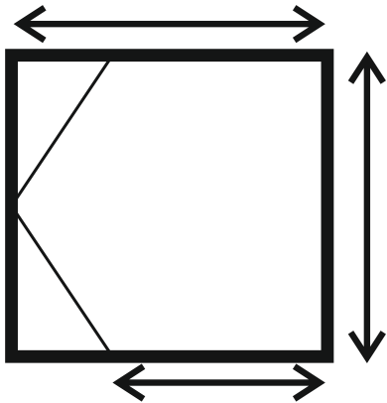

 |  |  | W= |  |  |  | W=
 |  |  |  |  |  |  | 0

 |  |  |  |  |  |  |  |  | Redukció kisokos:
 |  | 0 |  |  |  | 0 |  |  | Osp | nincs
 |  |  |  |  |  |  |  |  | ImAg | van
Inverz home plate: |  |  |  | Ha van redukció |  |  |  |  | HASL | van
 | L= |  |  |  | L= | 0 |  |  | ENIG | van
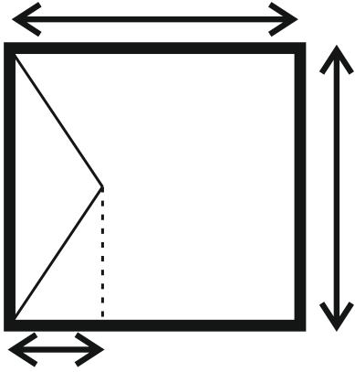
 |  |  |  |  |  |  |  |  | ImAu | van
 |  |  |  |  |  |  |  | árammentes Ni |  | van
 |  |  | W= |  |  |  | W=
 |  |  |  |  |  |  | 0

 | 0 | -tól |  |  | 0 | -tól
 | 0 | -ig |  |  | 0 | -ig

Forraszpaszta típus

QFP tokozás:
 | A kisebbik oldal méretébe bele kell férnie 5 nagyobb golyónak.
 | Ha nem fér bele akkor másik típusú paszta ajánlott.
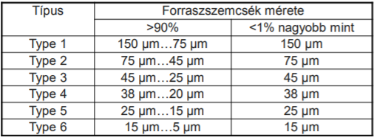

 | (PBGA ugyanez csak az átmérővel)

Apertúratervezéses

PBGA tokozás:
 | Ha a raszterosztás >1,27mm akkor az apertúra átmérőjére kell a redukció (kör marad).
 | Ha a raszterosztás <1,27mm akkor az apertúra négyzet, oldala a kontaktusfelület átmérőjével egyező.
 |  | D= |  | mm |  | t= | 0 | µm
 |  |  |  |  |  | (25 alsó többszörösére kerekítve)

CBGA tokozás:
 | Túlnyomtatás kell. Nincs redukció.

 | raszterosztás: |  |  | mm

 |  |  | W= |  | t= | -75.757575758 | µm
 |  |  | -0.2 |  | (25 alsó többszörösére kerekítve)

QFP tokozás: |  |  |  | Ha van redukció:
 | W= |  | mm | 0
 | L= |  | mm | 0

 | t= | #DIV/0! | µm | #DIV/0! |  |  | HA TÖBB IS VAN AKKOR TIPPRE A KISEBB FÓLIAVASTAGSÁG KELL.
 |  | (25 alsó többszörösére kerekítve)
Alkatrész: |  |  |  | Ha van redukció:
 | W= |  | mm | 0
 | L= |  | mm | 0

 | t= | #DIV/0! | µm | #DIV/0!
 |  | (25 alsó többszörösére kerekítve)

 | Méretkód | L | W |  | Redukció kisokos:
 | 0402 | 1 | 0.5 |  | Osp | nincs
 | 0603 | 1.5 | 0.8 |  | ImAg | van
 | 0805 | 2 | 1.25 |  | HASL | van
 | 1206 | 3.2 | 1.6 |  | ENIG | van
 | 0201 | 0.6 | 0.3 |  | ImAu | van
 |  |  |  | árammentes Ni |  | van

GYAK3
Hibaráta

NINCS középponti eltolódás:
 |  |  |  |  | USL, felső tűréshatár: |  | 0
A verzió: | T (célérték): |  |  |  | LSL, alsó tűréshatár: |  | 0
 |  | σ (szórás):
 |  | SL: |  | % | Képességi index (Cp)= |  | #DIV/0!
 |  |  |  |  | Intervallumszélesség: |  | #DIV/0! | <--- ezt kell kikerseni a táblázatból
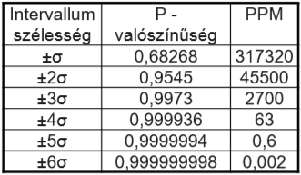

B verzió: | T (célérték): |  |  |  | SL: | 0
 |  | USL:
 |  | LSL: |  |  | Cp= | #DIV/0!
 |  | σ (szórás):
 |  |  |  |  | Intervallumszélesség: |  | #DIV/0! | <--- ezt kell kikerseni a táblázatból

Középponti eltolódás esetén: |  |  |  |  |  |  |  |  |  | Cp<1, azaz intervallum<3σ esetén nincs értelme kisámolni a hibarátát.

 | T (célérték): |  |  |  |  | USL= | 0
 | X (átl. mért érték): |  |  |  |  | LSL= | 0
 |  | σ (szórás):
 |  | SL: |  | % | Korrigált folyamatképességi index:
 |  |  |  |  | Cpk= | #DIV/0!

 |  |  |  |  | Intervallumszélesség: |  | #DIV/0!

Alkatrésznél

 | Rövidebbik oldal: |  |  | µm | Képességi index:
 |  | σ (szórás): |  | µm | Cp= | #DIV/0!

 |  | SL= | 0 | µm | Intervallumszélesség: |  | #DIV/0!

 | Méretkód | W (µm)
 | 0402 | 500
 | 0603 | 800 | <-- itt vagy 750 vagy 800. A feladatokban más-más van :/
 | 0805 | 1250
 | 1206 | 1600
 | 0201 | 300

Alkatrész + eltolódás

 | Rövidebbik oldal: |  |  | µm | Képességi index:
 |  | σ (szórás): |  | µm | Cp= | #DIV/0!
 | X (átlagos eltérés): |  |  | µm

 |  | SL= | 0 | µm | Intervallumszélesség: |  | #DIV/0!

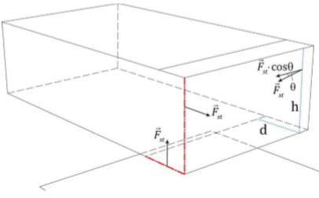
Helyrehúzó erő
 |  |  |  |  |  |  | Felületi fesz:
 | Alkatrész magasság: |  | h= |  | mm |  | Fst= | 0 | µN
Alsó oldali fémezés hossza: |  |  | d= |  | µm |  | Tartóerő:
 |  |  |  |  |  |  | Fr= | 0 | µN
 |  |  | γLG = | 550 | mN/m
 |  |  | θ= | 22 | °

Alkatrész alsó oldalon

 | Alkatrész tömege: |  |  | g
 | Kivezetés méretei: |  |  | x |  | mm
 | Kivezetés szám:

 | Felületi fesz:
 | Fst= | 0 | mN
 | Tartóerő:
 | Ft= | 0 | mN | <-----\
 | Alkatrész súlya: |  |  | >--- | Ha Ft < Fg, akkor át kell tervezni a másik oldalra.
 | Fg= | 0 | mN | <-----/ | Ragasztani sose kell.

Fűtési tényező
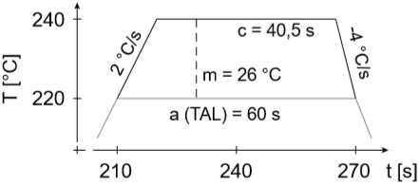
 |  |  |  |  |  | TAL= |  | s
 |  |  |  |  |  | Olvadáspont: |  | °C
 |  |  |  |  |  | Csúcshőm.: |  | °C
 |  |  |  |  | Fűtési gradiens: |  |  | °C/s
 |  |  |  |  | Hűtési gradiens: |  |  | °C/s

 | Felmelegítés ideje: |  | #DIV/0! | s
 | Lehűtés ideje: |  | #DIV/0! | s

 | Fűtési tényező:
 |  | Qƞ= | #DIV/0! | kerekítve: | #DIV/0! | Ks

GYAK4
AOI berenezés
 |  | x tengely |  | y tengely
 | Látótér: |  | x |  | mm
 | pixelszám: |  | x

 | Egy képpontra mekkora élhosszúságú terület vetül: |  |  | x tengely |  | y tengely
 |  |  |  | #DIV/0! | x | #DIV/0! | µm

 | Méretkód | L (mm) | W (mm)
 | 0402 | 1 | 0.5 | <--- ezeknek a tizedénél kell kisebbnek lennie a kapottnak
 | 0603 | 1.5 | 0.8
 | 0805 | 2 | 1.25
 | 1206 | 3.2 | 1.6
 | 0201 | 0.6 | 0.3

Wetting balance

A verzió | stacioner erő: |  |  | mN
 | nedvesítési szög: |  |  | °
 |  | minta élei: |  | x |  | mm

 | γLG = | #DIV/0! | mN/m

B verzió |  | Fmax: |  | mN
 |  | minta élei: |  | x |  | mm
 | Bemerítés mélysége: |  |  | mm
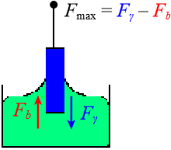
 | Forrasz sűrűsége: |  |  | kg/m3
 | nedvesítési szög: |  |  | °

 | Felhajtóerő:
 | Fb= | 0 | mN
 | Fγ= | 0 | mN

 | γLG = | #DIV/0! | mN/m

Young modulus

 | ε (relatív deformáció): |  |  | %
 | Szakítószilárdság: |  |  | MPa

 | Young modulus:
 | E= | #DIV/0! | GPa

Huzalkötés szakítószilárdsága

 | Mért maximális erő: |  | 82 | mN
 | Huzalkötés hossza: |  | 6.53 | mm
 | Két kötés távolsága: |  | 5 | mm
 | Huzal átmérője: |  | 25 | µm | θ= | 40.0309791 | °
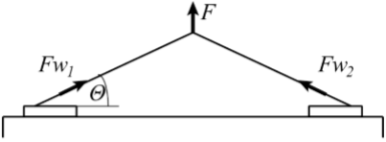
 | Fw1=Fw2= | 63.743612003 | mN

 | Mérnöki feszültség:
 | σ= | 129.92328561 | MPa

Vickers keménység vizsgálat

 |  | Terhelőerő: |  | N
 |  | Élhosszak: |  | x |  | µm

 |  | HV= | #DIV/0! | HV
 |  | SI rendszerben: | #DIV/0! | MPa

